Sheet1
附件
相关船舶信息表
序号 | 特征 | 数量 | 规格型号 | 船舶照片 | 备注
1 | 泡沫铁架材质 | 1艘 | 总长7.1米、型宽1.7米 | 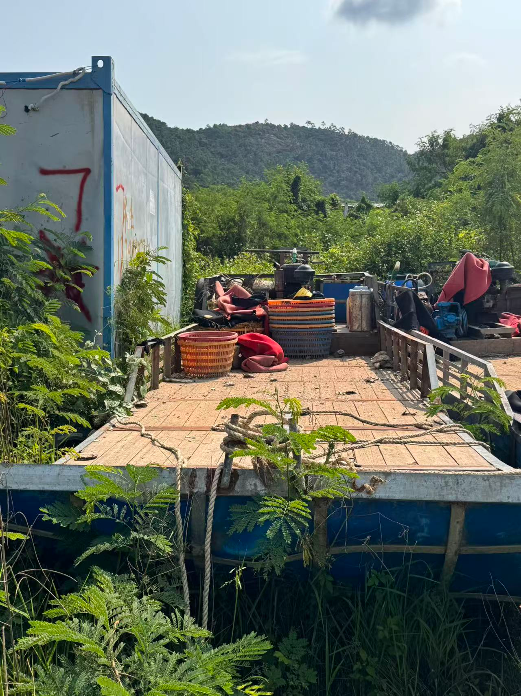 | 柴油机1台：功率为22KW，打氧机1台。
2 | 泡沫铁架材质 | 1艘 | 总长7.6米、型宽1.9米 |  | 柴油机1台：功率为22KW，打氧机1台。
3 | 泡沫铁架材质 | 1艘 | 总长9米、型宽1.9米 | 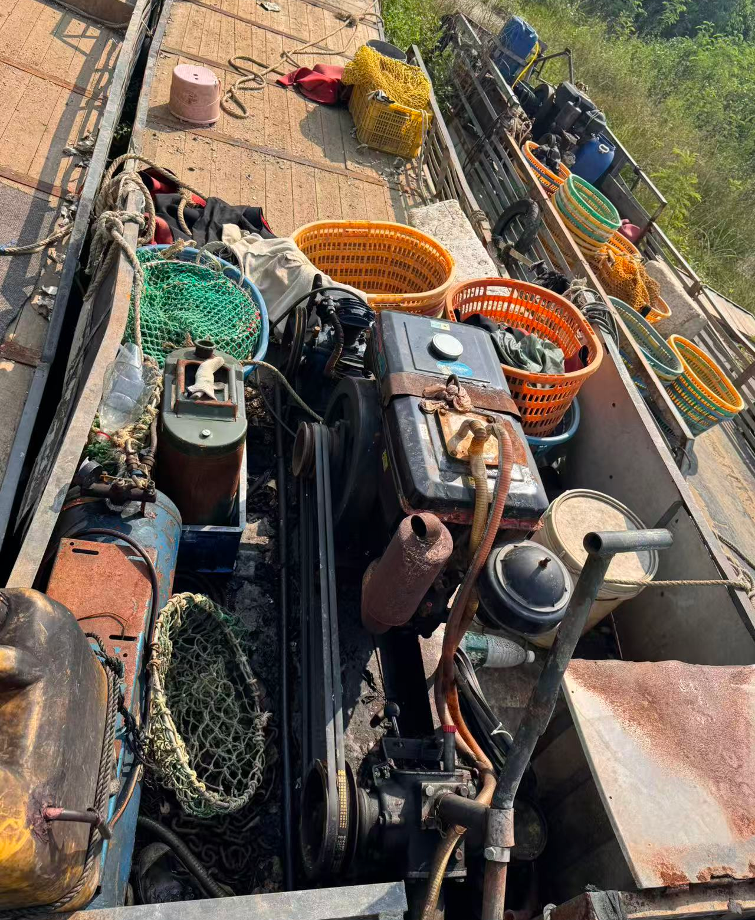 | 柴油机1台：功率为22KW，打氧机1台。
4 | 泡沫铁架材质 | 1艘 | 总长7.3米、型宽1.9米 | 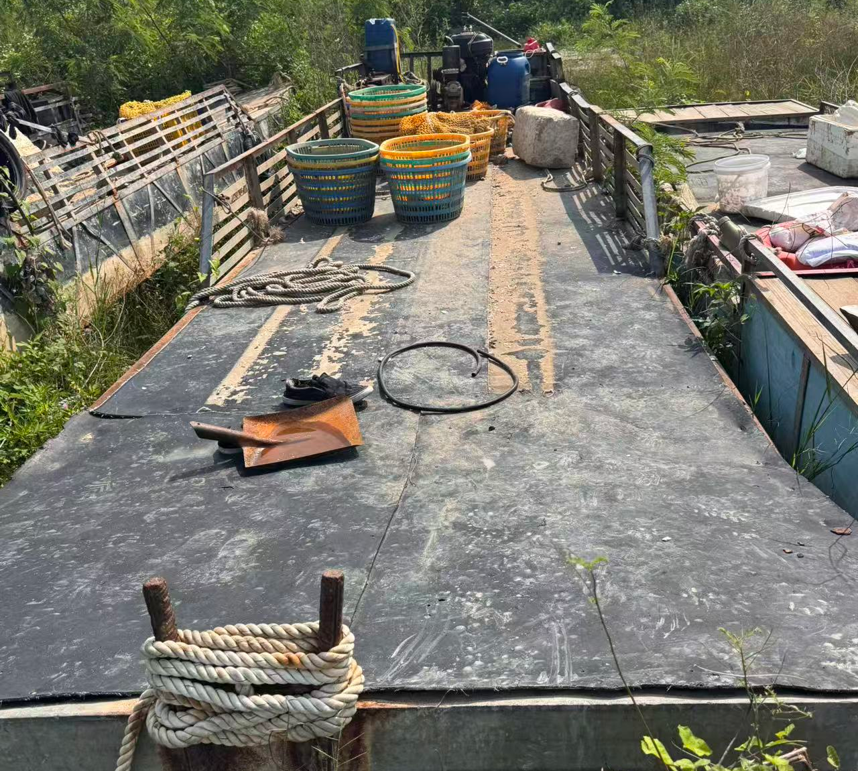 | 柴油机1台：功率为22KW，打氧机1台。

